コーディングルール
コーディングルール

◆命名規則
・ | 名前はその変数の使用目的を考慮し、わかりやすい名前を付けること。(理由: わかりやすさのため)
・ | 名前に英単語と日本語を混在したり、日本語のローマ字は使わないこと。
・ | 変数を宣言するときは、型の指定を行う。
・ | ローカル変数の宣言は原則メソッドの先頭で行う。
・ | 「変数名」「配列名」は先頭文字が小文字の "キャメルケース" を用いること。
・ | 「変数名」「配列名」の先頭には定義したファイル名、もしくはファイル名の省略をつけること。
 | 例）
 |  | ファイル |  | 変数名
 |  | 「login.jsp」 | >> | longinId
 |  |  |  | longinPw

 |  | 「ticket_issue.jsp」 | ＞＞ | tiStatus
 |  |  |  | tiPriority

・ | 「ファイル名」「データベースのカラム名」「DB取得値を直接入れる変数」は "スネークケース" を用いること。
・ | 「クラス名」「メソッド名は」先頭文字が大文字の "キャメルケース" を用いること。

◆コーディングスタイル
・ | １ファイルの処理の流れとして上から順に「定数宣言」「変数宣言」「代入処理」「処理」「メソッド」とすること。
・ | 定数、変数の宣言時には初期化処理をすること。
・ | List、Mapの宣言時には型を省略せずに記述すること。
 | 例）
 |  | String strTest = "";
 |  | int intTest = 0;
 |  | List<String> list = new ArrayList<String>();
 |  | Map<Integer, String> map = new HashMap<Integer, String>();

・ | クラスやメソッドには、必ず Public や Private などを付けること。(理由：あいまいさの除去)
・ | メソッドの引数には、必ず getVal (場合によっては getRef) を付けること。(理由：あいまいさの除去)
・ | 入れ子は最大でも３段階(推奨２段階まで)とする。(理由：見やすさのため)
・ | マジックナンバーは原則使用しないこと。代わりに定数や Enum を使用する。
 | [マジックナンバーの例] i = 100 などと書いたとき、この 100 が何を意味するのが分からない。
 | ただし、初期化のための、i = 0 や s = "" は例外とする。
・ | For や While ループでのインデックス(カウンタ)として使う変数は、i, j, k を使う。
 | その際、一番外側のループから順に i, j, k を使用すること。
・ | 「if」「for」文の中カッコの囲い方は下記通りであること。※図1
・ | エラーチェックをする場合、エラーを拾うかたちで処理を記述すること。※図2

図1
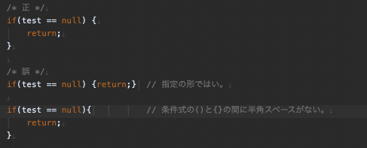

図2
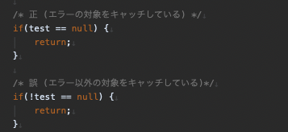

◆コメントアウト
・ | 各メソッド、クラスにはjavadoc形式でコメントを記述すること。(javaファイルの場合)
 | また、引数がある場合は「@param 引数名 説明」、戻り値がある場合は「@return 返す値の説明」を記述すること。※図3
・ | メソッドの引数 (param コメント) には、その引数の機能や意味を記述すること。
・ | メソッドやプロパティ内部にも、わかりやすさのために機能単位にコメントを入れること。
・ | 既存のコードを修正したとき、変更が必要な他のコメントも同時に変更すること。
 | 同時に、意味がなくなったコメントは削除すること。
・ | 不要となった行のコメントアウトはリリースまでに必ず削除する。

図3
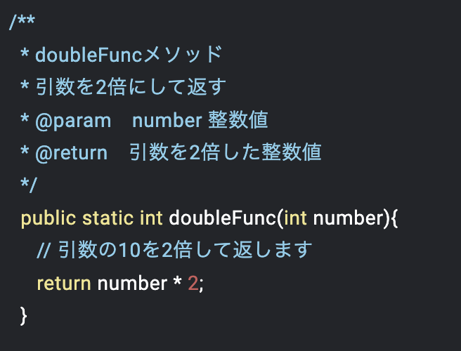

◆リソース
・ | プロジェクトで共通に使用するメッセージ、画像などはリソースに格納する。

◆禁止事項
・ | ネットで検索したサンプルプログラムのコードをむやみにコピーして使わないこと。(理由：信頼性の欠如)

◆コミットメッセージ
・ | コミットメッセージは下記形式で記述すること。
 | 詳細に関しては詳細があった場合のみで良い。

 | 日付 内容 チケット番号 ・詳細 ・詳細

 | 例）
 | 20230412 コーディングルール追加 #0000123 ・詳細 ・詳細

・ | 画面表示時にエラーが出る場合はコミットしない。(問題の解決が遅れるため)

